상품제안서
티메코 TMC-10 20W 고속충전 5구 멀티탭 큐브 디자인 4000W 고용량 C타입 USB 4포트 | 상품코드: F32961

 |  |  |  |  |  |  | 02-412-0044 | www.easy1.co.kr
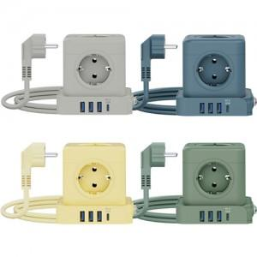

【상세/제작정보】

【인쇄/포장옵션】 | 실크, 레이저 / 포장불가능

【공급단가】 | 수량 | 50~ | 100~ | 300~ | 500~ | 1,000~
*VAT별도 | 단가 | 25,890원 | 25,460원 | 24,810원 | 24,380원 | 23,740원

【상품 URL】 | https://www.easy1.co.kr:443/src/goods_detail.php?gdno=32961

